상품제안서
이노젠 TPW-3000 투명 디스플레이 스마트 탁상시계 [무료인쇄] | 상품코드: F25615

 |  |  |  |  |  |  | 02-412-0044 | www.easy1.co.kr
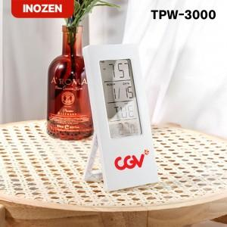

【상세/제작정보】 | ★ 덤증정(100+1) ★

【인쇄/포장옵션】 | 레이저, 풀칼라, 개별인쇄 / 포장지포장

【공급단가】 | 수량 | 100~ | 300~ | 500~ | 1,000~ | 3,000~
*VAT별도 | 단가 | 6,250원 | 6,140원 | 6,040원 | 5,930원 | 5,830원

【상품 URL】 | https://easy1.co.kr:443/src/goods_detail.php?gdno=25615

